EVOLUÇÃO DA DÍVIDA PÚBLICA ALEM
versus

Ano | Dívida (% do PIB)
2015 | 71.2
2016 | 68.6
2017 | 65.1
2018 | 61.9
2019 | 59.2
2020 | 68.7
2021 | 68.6
2022 | 66.3
2023 | 64.8
2024 | 63.7
2025 | 78.7

CURVA DE LAFFER E ESTIMATIVA
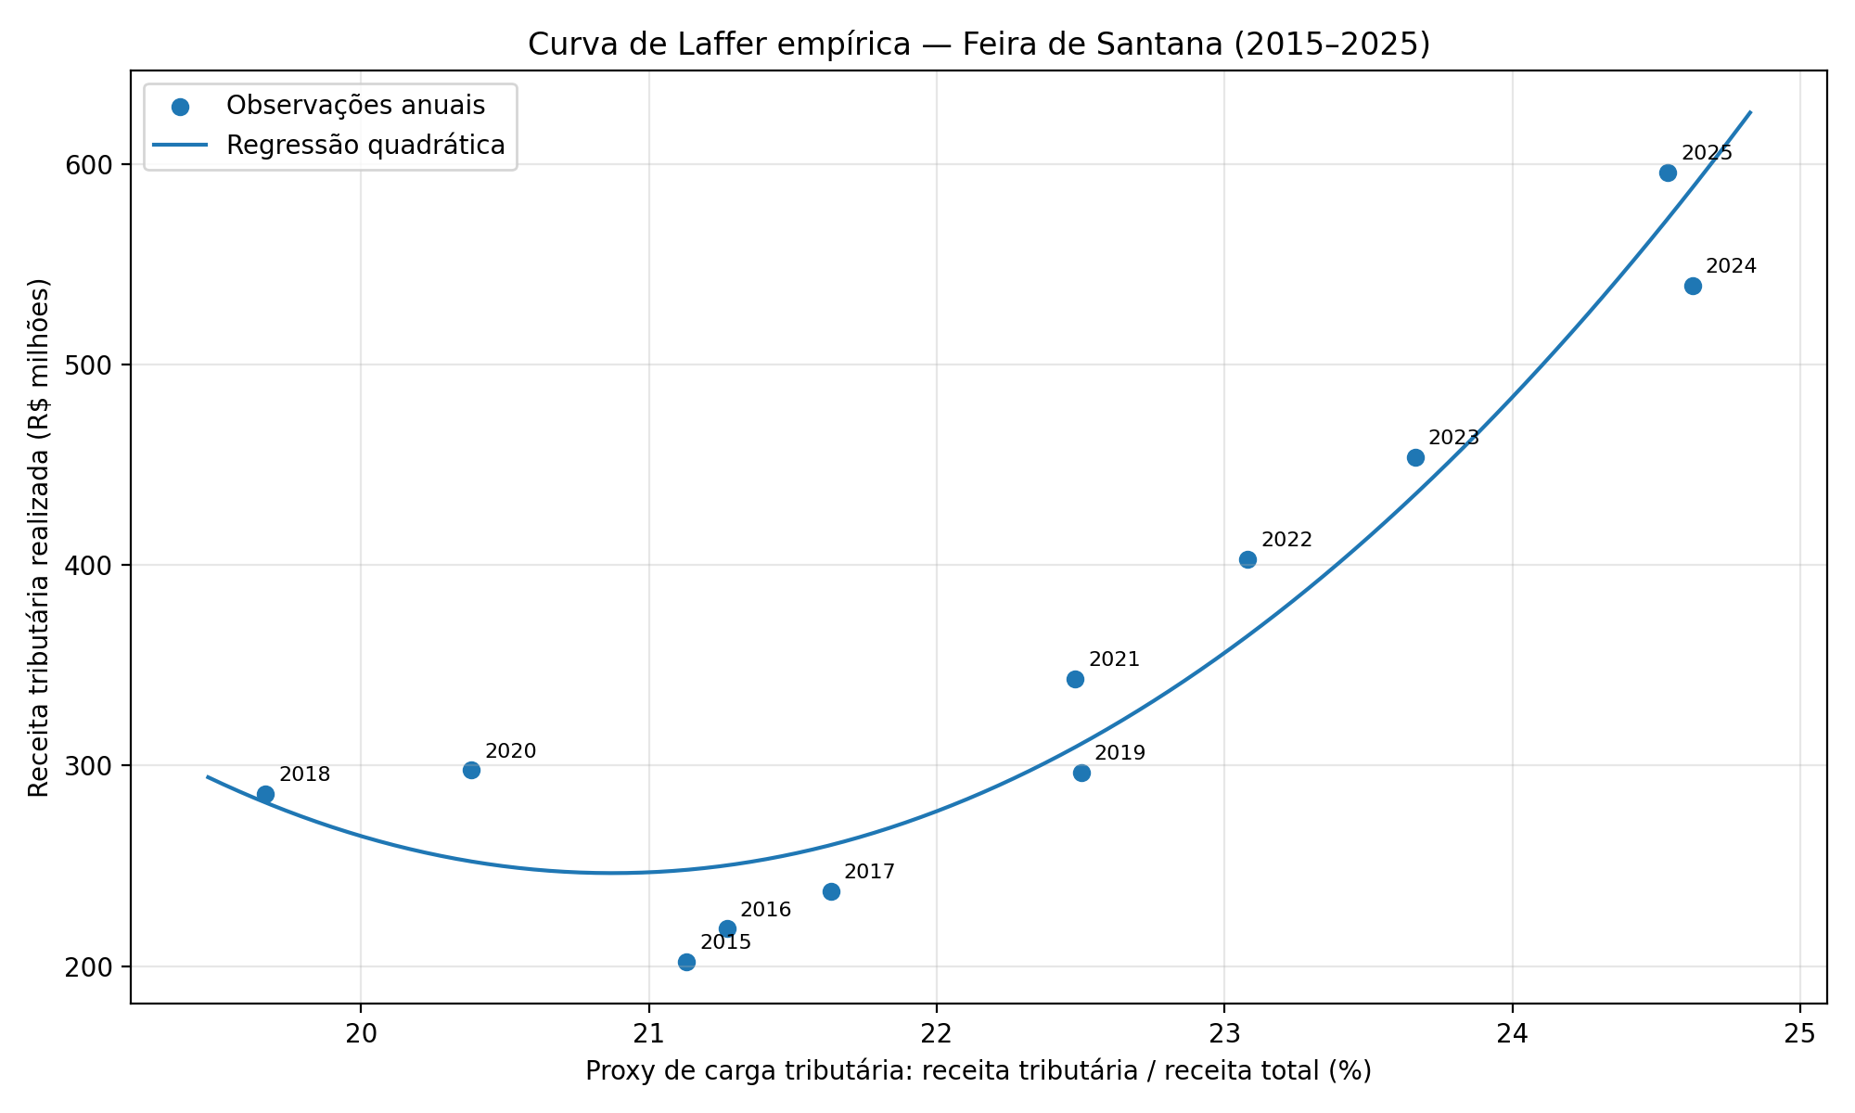
FEIRA DE SANTANA
Ano | Receita tributária | Receita total realizada | Proxy de carga tributária (%) | Receita tributária (R$ milhões)
2015 | R$ 202,271,956.51 | R$ 957,230,950.25 | 21.13 | 202.27
2016 | R$ 218,548,644.45 | R$ 1,027,458,989.12 | 21.27 | 218.55
2017 | R$ 237,311,390.76 | R$ 1,097,087,097.48 | 21.63 | 237.31
2018 | R$ 285,677,397.05 | R$ 1,452,500,118.84 | 19.67 | 285.68
2019 | R$ 296,497,554.87 | R$ 1,317,650,406.72 | 22.50 | 296.50
2020 | R$ 297,665,177.14 | R$ 1,460,426,013.14 | 20.38 | 297.67
2021 | R$ 343,023,761.49 | R$ 1,525,832,782.80 | 22.48 | 343.02
2022 | R$ 403,079,819.77 | R$ 1,746,433,781.69 | 23.08 | 403.08
2023 | R$ 453,584,879.27 | R$ 1,916,967,550.86 | 23.66 | 453.58
2024 | R$ 539,376,336.29 | R$ 2,190,247,191.46 | 24.63 | 539.38
2025 | R$ 595,851,983.26 | R$ 2,428,097,162.38 | 24.54 | 595.85

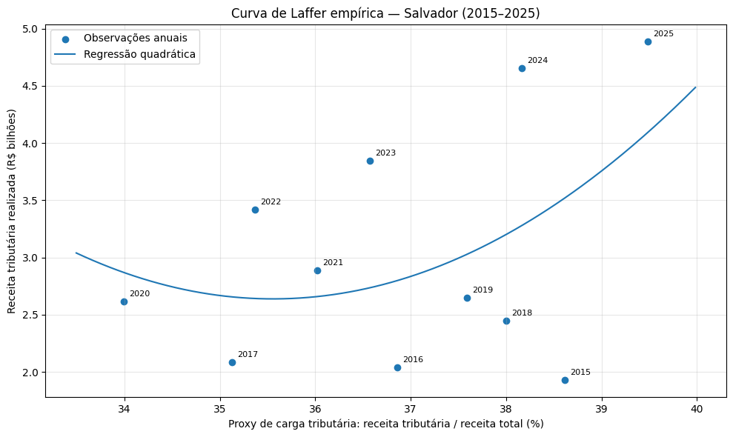

SALVADOR
Ano | Receita tributária | Receita total realizada | Proxy de carga tributária (%) | Receita tributária (R$ bilhões)
2015 | R$ 1,926,636,000.00 | R$ 4,989,598,410.28 | 38.61 | 1.926636
2016 | R$ 2,041,946,000.00 | R$ 5,539,937,873.82 | 36.86 | 2.041946
2017 | R$ 2,087,248,000.00 | R$ 5,941,328,753.93 | 35.13 | 2.087248
2018 | R$ 2,450,111,000.00 | R$ 6,447,597,082.54 | 38.00 | 2.450111
2019 | R$ 2,650,300,000.00 | R$ 7,050,576,161.37 | 37.59 | 2.6503
2020 | R$ 2,617,400,000.00 | R$ 7,699,003,066.01 | 34.00 | 2.6174
2021 | R$ 2,889,900,000.00 | R$ 8,022,825,403.41 | 36.02 | 2.8899
2022 | R$ 3,417,888,401.56 | R$ 9,663,547,827.51 | 35.37 | 3.417888
2023 | R$ 3,845,862,919.09 | R$ 10,515,276,478.54 | 36.57 | 3.845863
2024 | R$ 4,655,775,640.00 | R$ 12,198,672,091.38 | 38.17 | 4.655776
2025 | R$ 4,890,151,464.00 | R$ 12,385,275,096.37 | 39.48 | 4.890151

 |  |  |  |  | Receita tributária (R$ bilhões) = 0,0944x² - 6,7133x + 121,9956

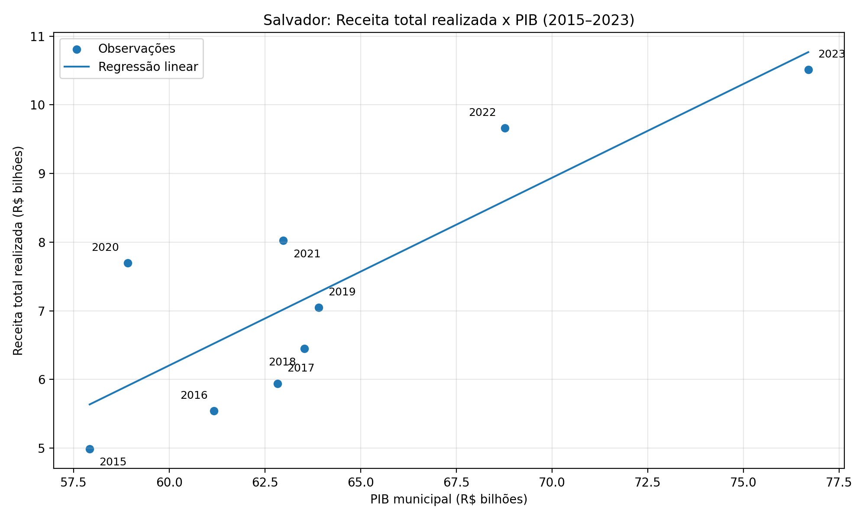
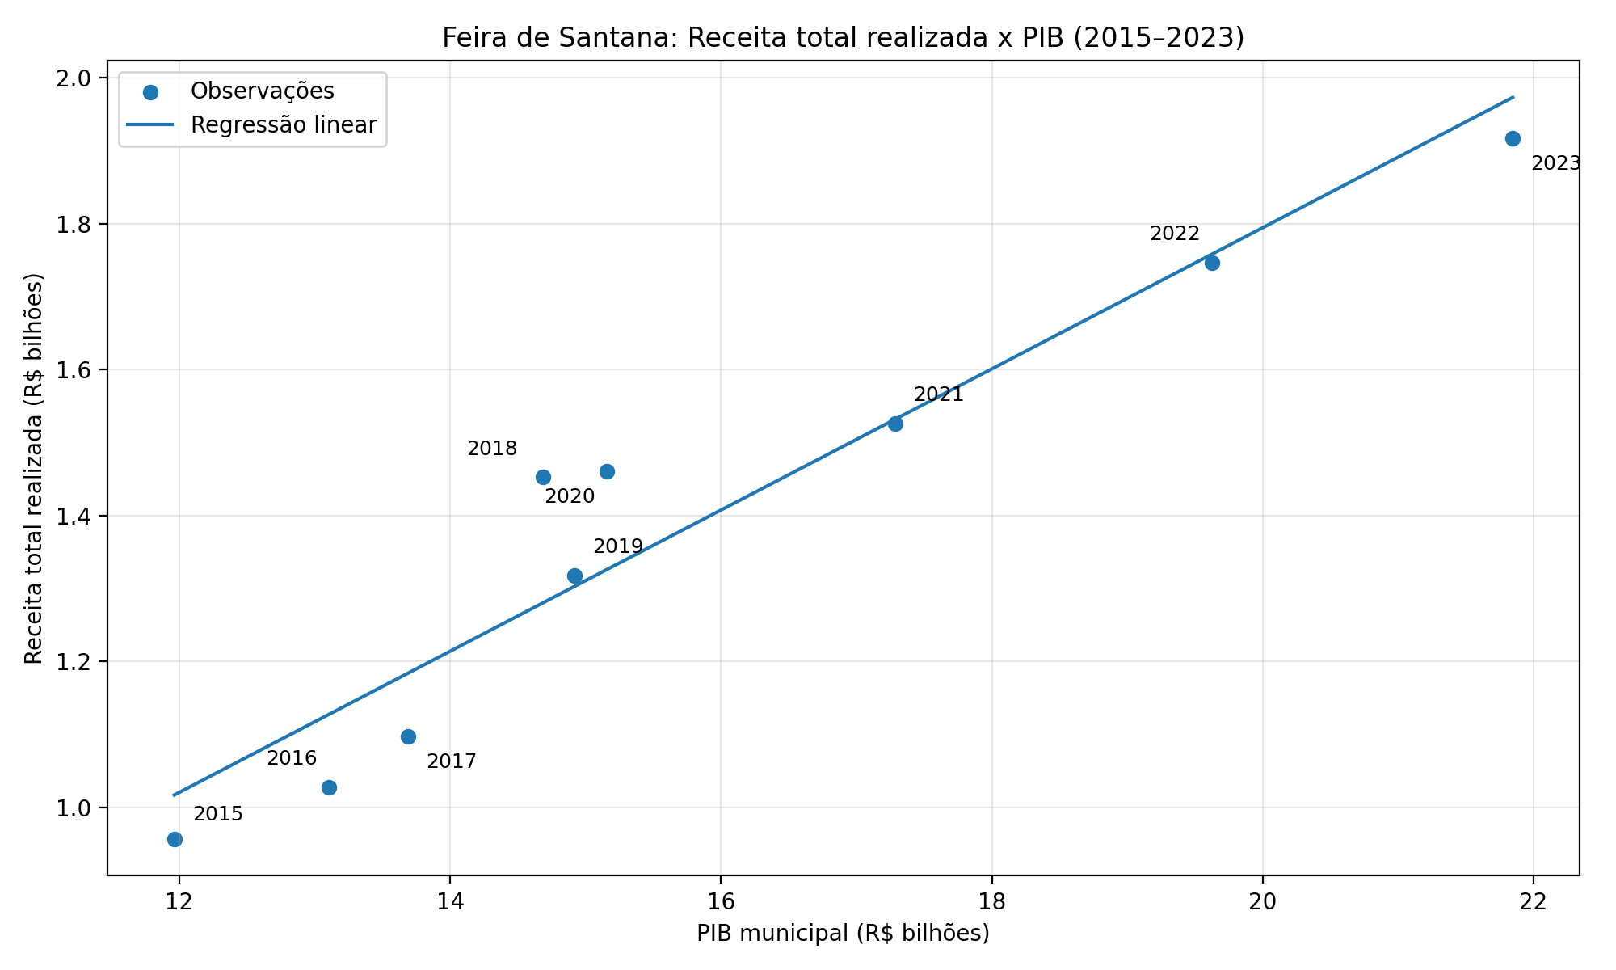
Município | Ano | PIB (R$ bilhões) | Receita total realizada (R$ bilhões)
Salvador | 2015 | 57.918103 | 4.989598
Salvador | 2016 | 61.168158 | 5.539938
Salvador | 2017 | 62.823699 | 5.941329
Salvador | 2018 | 63.534708 | 6.447597
Salvador | 2019 | 63.902294 | 7.050576
Salvador | 2020 | 58.9096 | 7.699003
Salvador | 2021 | 62.981326 | 8.022825
Salvador | 2022 | 68.764218 | 9.663548
Salvador | 2023 | 76.698777 | 10.515276
Feira de Santana | 2015 | 11.962297 | 0.957231
Feira de Santana | 2016 | 13.10486 | 1.027459
Feira de Santana | 2017 | 13.691186 | 1.097087
Feira de Santana | 2018 | 14.685264 | 1.4525
Feira de Santana | 2019 | 14.916456 | 1.31765
Feira de Santana | 2020 | 15.157724 | 1.460426
Feira de Santana | 2021 | 17.287746 | 1.525833
Feira de Santana | 2022 | 19.625072 | 1.746434
Feira de Santana | 2023 | 21.846455 | 1.916968

SALVADOR - RECEITAS POR CATEGOR
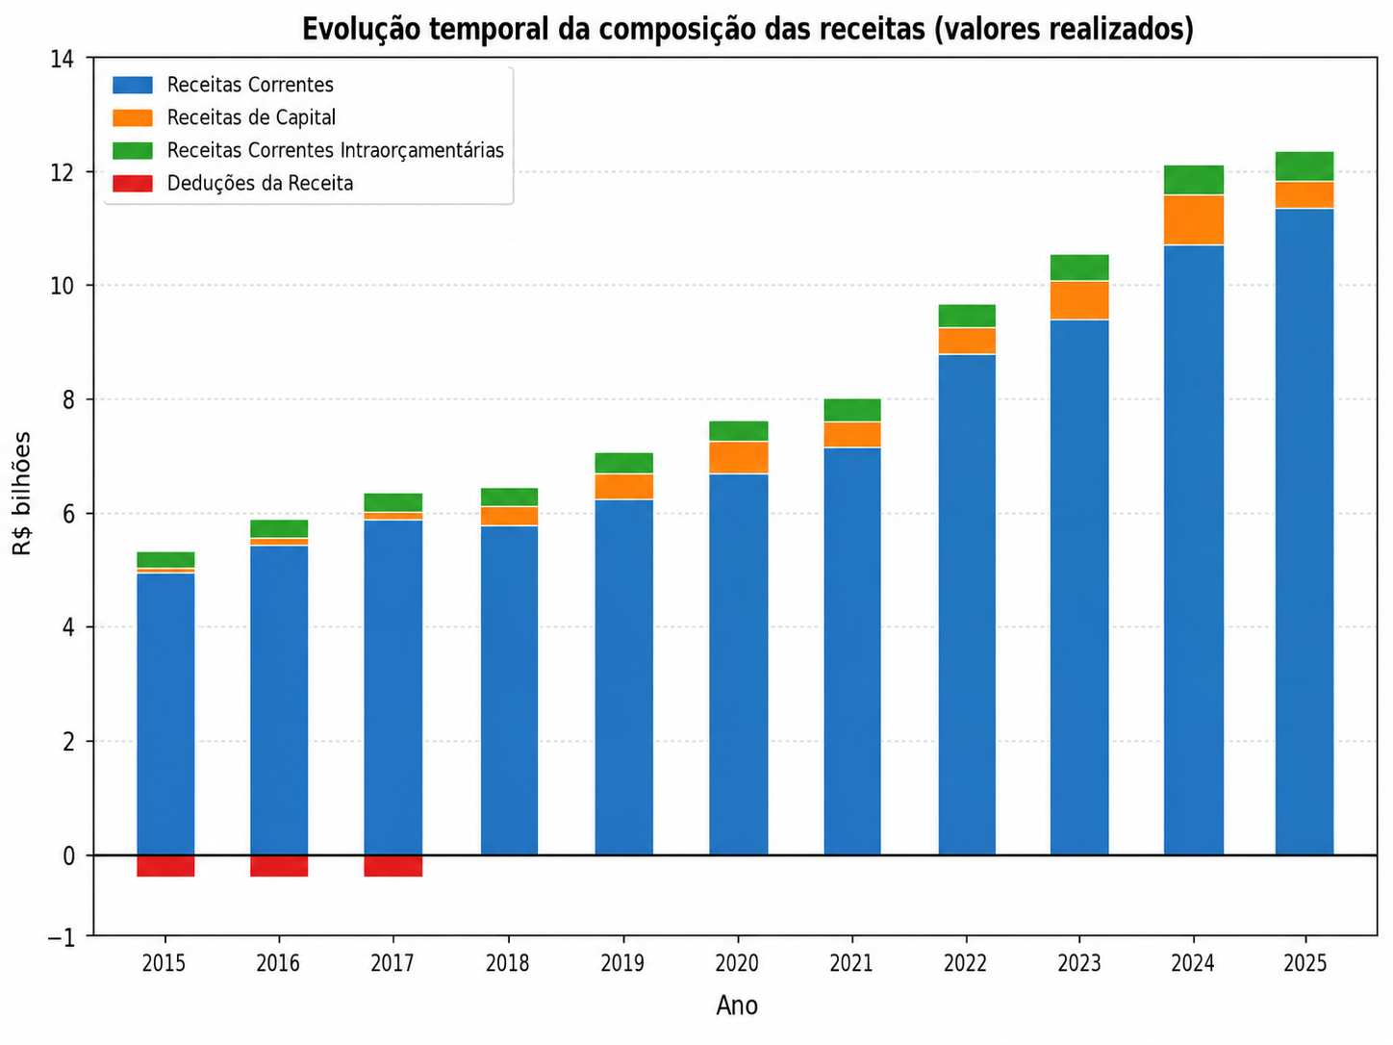
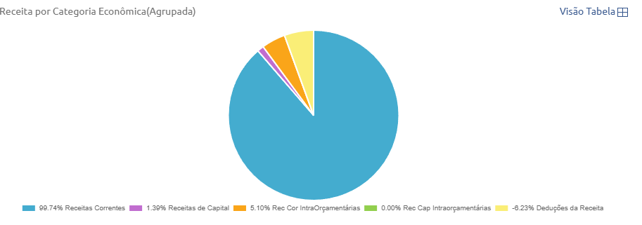
2015
Categoria Econômica | Previsto | Realizado
Receitas Correntes | R$ 5.506.035.384,58 | R$ 4.976.729.990,43
Receitas de Capital | R$ 855.318.696,00 | R$ 69.359.812,78
Rec Cor IntraOrçamentárias | R$ 253.319.000,00 | R$ 254.386.450,38
Rec Cap Intraorçamentárias | R$ 0,00 | R$ 0,00
Deduções da Receita | -R$ 299.233.000,00 | -R$ 310.877.843,31

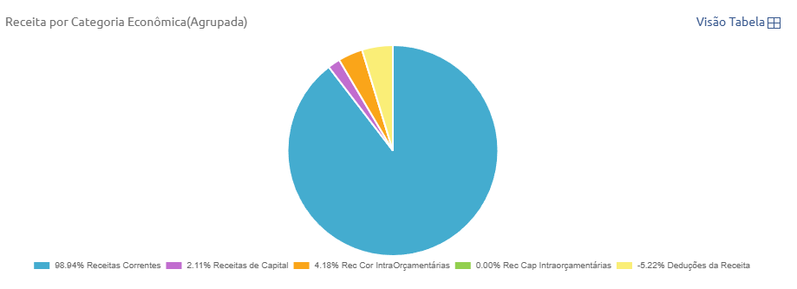
2016
Categoria Econômica | Previsto | Realizado

Receitas Correntes | R$ 5.788.590.799,00 | R$ 5.493.553.766,90
Receitas de Capital | R$ 938.004.700,00 | R$ 98.437.323,73
Rec Cor IntraOrçamentárias | R$ 285.116.000,00 | R$ 267.292.901,96
Rec Cap Intraorçamentárias | R$ 0,00 | R$ 0,00
Deduções da Receita | -R$ 337.321.000,00 | -R$ 329.352.118,77

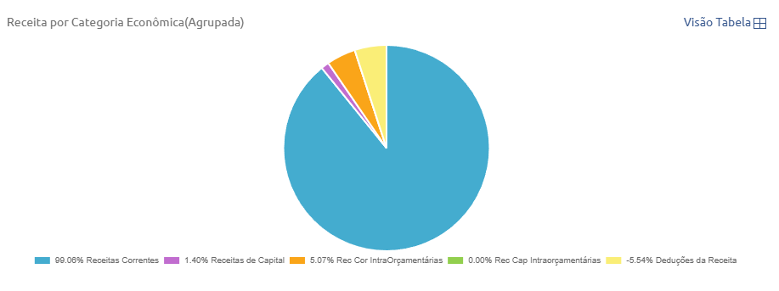
2017
Categoria Econômica | Previsto | Realizado

Receitas Correntes | R$ 6.042.340.033,00 | R$ 5.885.324.195,43
Receitas de Capital | R$ 740.112.000,00 | R$ 83.387.046,75
Rec Cor IntraOrçamentárias | R$ 299.269.000,00 | R$ 301.481.512,70
Rec Cap Intraorçamentárias | R$ 0,00 | R$ 0,00
Deduções da Receita | -R$ 334.798.000,00 | -R$ 328.864.000,95

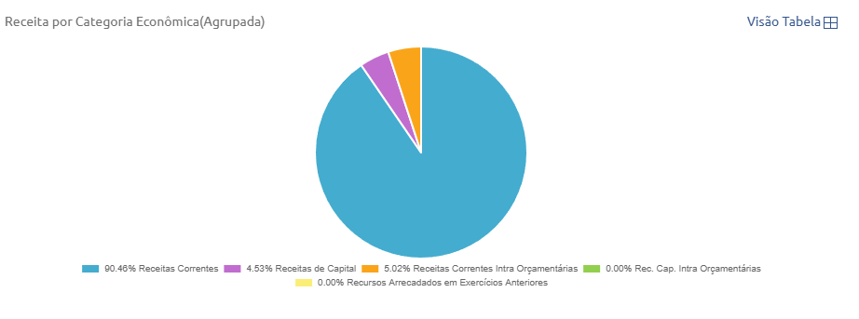
2018
Categoria Econômica | Previsto | Realizado

Receitas Correntes | R$ 6.080.997.253,00 | R$ 5.832.310.866,74
Receitas de Capital | R$ 1.019.424.000,00 | R$ 291.777.626,28
Receitas Correntes Intra Orçamentárias | R$ 290.547.000,00 | R$ 323.508.589,52
Rec. Cap. Intra Orçamentárias | R$ 0,00 | R$ 0,00
Recursos Arrecadados em Exercícios Anteriores | R$ 0,00 | R$ 0,00

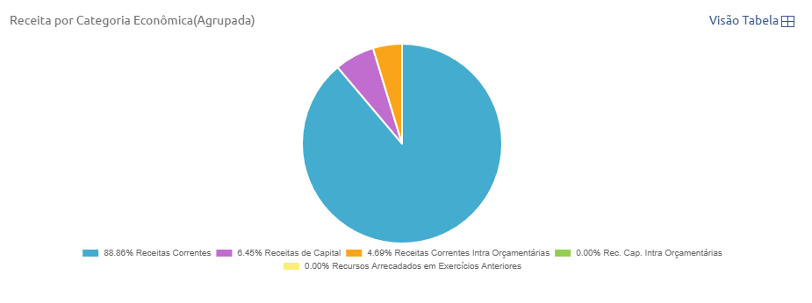
2019
Categoria Econômica | Previsto | Realizado

Receitas Correntes | R$ 6.380.366.600,00 | R$ 6.265.298.597,47
Receitas de Capital | R$ 1.113.893.986,00 | R$ 454.877.593,14
Receitas Correntes Intra Orçamentárias | R$ 319.327.000,00 | R$ 330.399.970,76
Rec. Cap. Intra Orçamentárias | R$ 0,00 | R$ 0,00
Recursos Arrecadados em Exercícios Anteriores | R$ 0,00 | R$ 0,00

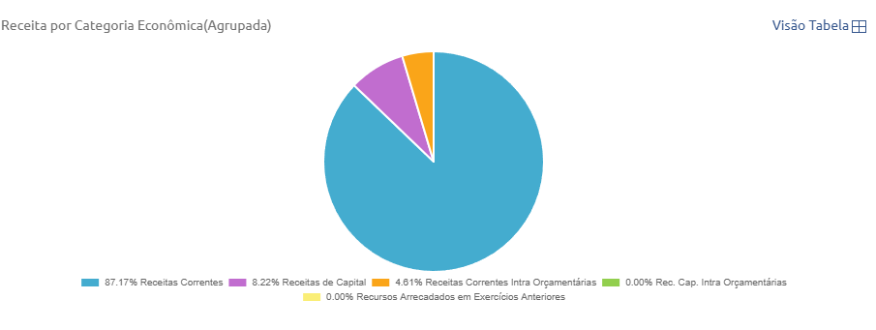
2020
Categoria Econômica | Previsto | Realizado

Receitas Correntes | R$ 7.104.203.678,00 | R$ 6.711.008.211,92
Receitas de Capital | R$ 1.065.269.702,00 | R$ 633.071.257,32
Receitas Correntes Intra Orçamentárias | R$ 347.708.000,00 | R$ 354.923.596,77
Rec. Cap. Intra Orçamentárias | R$ 0,00 | R$ 0,00
Recursos Arrecadados em Exercícios Anteriores | R$ 0,00 | R$ 0,00

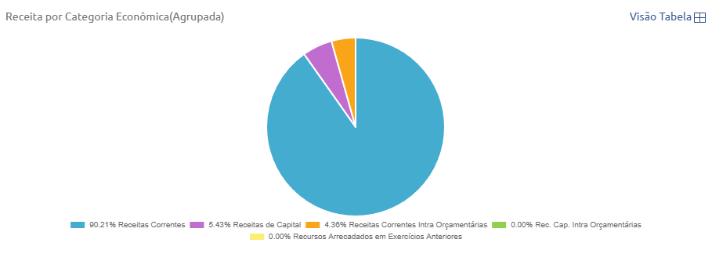
2021
Categoria Econômica | Previsto | Realizado

Receitas Correntes | R$ 6.993.413.814,00 | R$ 7.237.216.443,30
Receitas de Capital | R$ 953.802.141,00 | R$ 435.863.669,05
Receitas Correntes Intra Orçamentárias | R$ 347.324.000,00 | R$ 349.745.291,06
Rec. Cap. Intra Orçamentárias | R$ 0,00 | R$ 0,00
Recursos Arrecadados em Exercícios Anteriores | R$ 0,00 | R$ 0,00

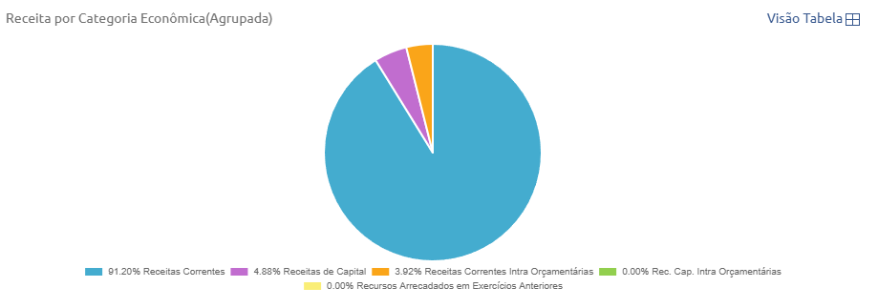
2022
Categoria Econômica | Previsto | Realizado

Recursos Arrecadados em Exercícios Anteriores | R$ 0,00 | R$ 0,00
Receitas Correntes Intra Orçamentárias | R$ 381.189.000,00 | R$ 378.545.100,02
Rec. Cap. Intra Orçamentárias | R$ 0,00 | R$ 0,00
Receitas de Capital | R$ 1.123.775.108,00 | R$ 472.009.091,62
Receitas Correntes | R$ 7.846.682.950,00 | R$ 8.812.993.635,87

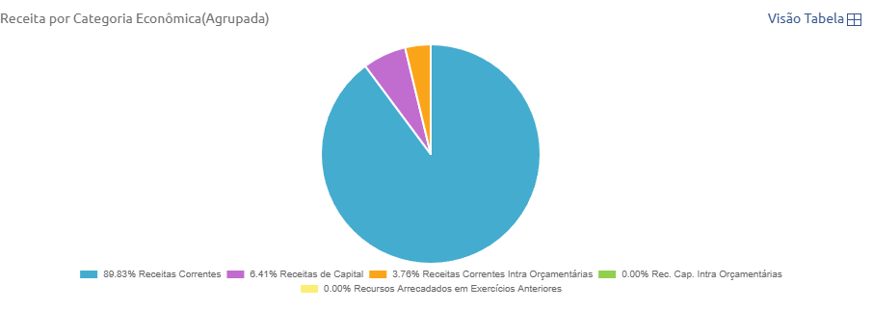
2023
Categoria Econômica | Previsto | Realizado

Receitas Correntes | R$ 9.037.295.957,00 | R$ 9.445.891.577,25
Receitas de Capital | R$ 1.173.679.479,00 | R$ 673.636.156,21
Receitas Correntes Intra Orçamentárias | R$ 391.384.000,00 | R$ 395.748.745,08
Rec. Cap. Intra Orçamentárias | R$ 0,00 | R$ 0,00
Recursos Arrecadados em Exercícios Anteriores | R$ 0,00 | R$ 0,00

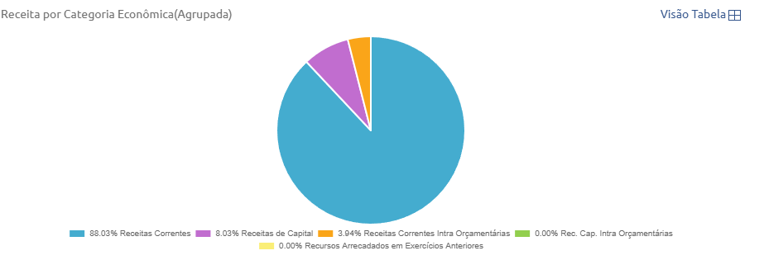
2024
Categoria Econômica | Previsto | Realizado

Receitas Correntes | R$ 10.541.205.076,10 | R$ 10.738.034.313,28
Receitas de Capital | R$ 1.502.202.408,90 | R$ 979.448.393,36
Receitas Correntes Intra Orçamentárias | R$ 429.695.000,00 | R$ 481.189.384,74
Rec. Cap. Intra Orçamentárias | R$ 0,00 | R$ 0,00
Recursos Arrecadados em Exercícios Anteriores | R$ 0,00 | R$ 0,00

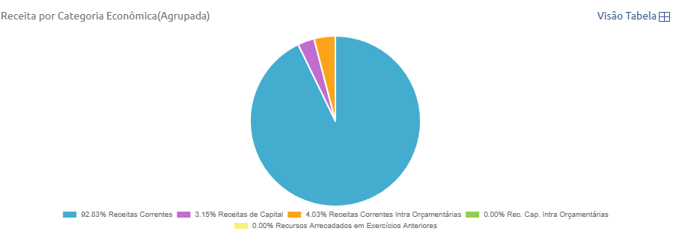
2025
Categoria Econômica | Previsto | Realizado

Recursos Arrecadados em Exercícios Anteriores | R$ 0,00 | R$ 0,00
Receitas Correntes Intra Orçamentárias | R$ 449.528.000,00 | R$ 498.559.339,86
Rec. Cap. Intra Orçamentárias | R$ 0,00 | R$ 0,00
Receitas de Capital | R$ 1.318.296.624,00 | R$ 389.823.790,71
Receitas Correntes | R$ 11.188.731.764,00 | R$ 11.496.891.965,80

SALVADOR - DESPESAS POR FUNÇÃO
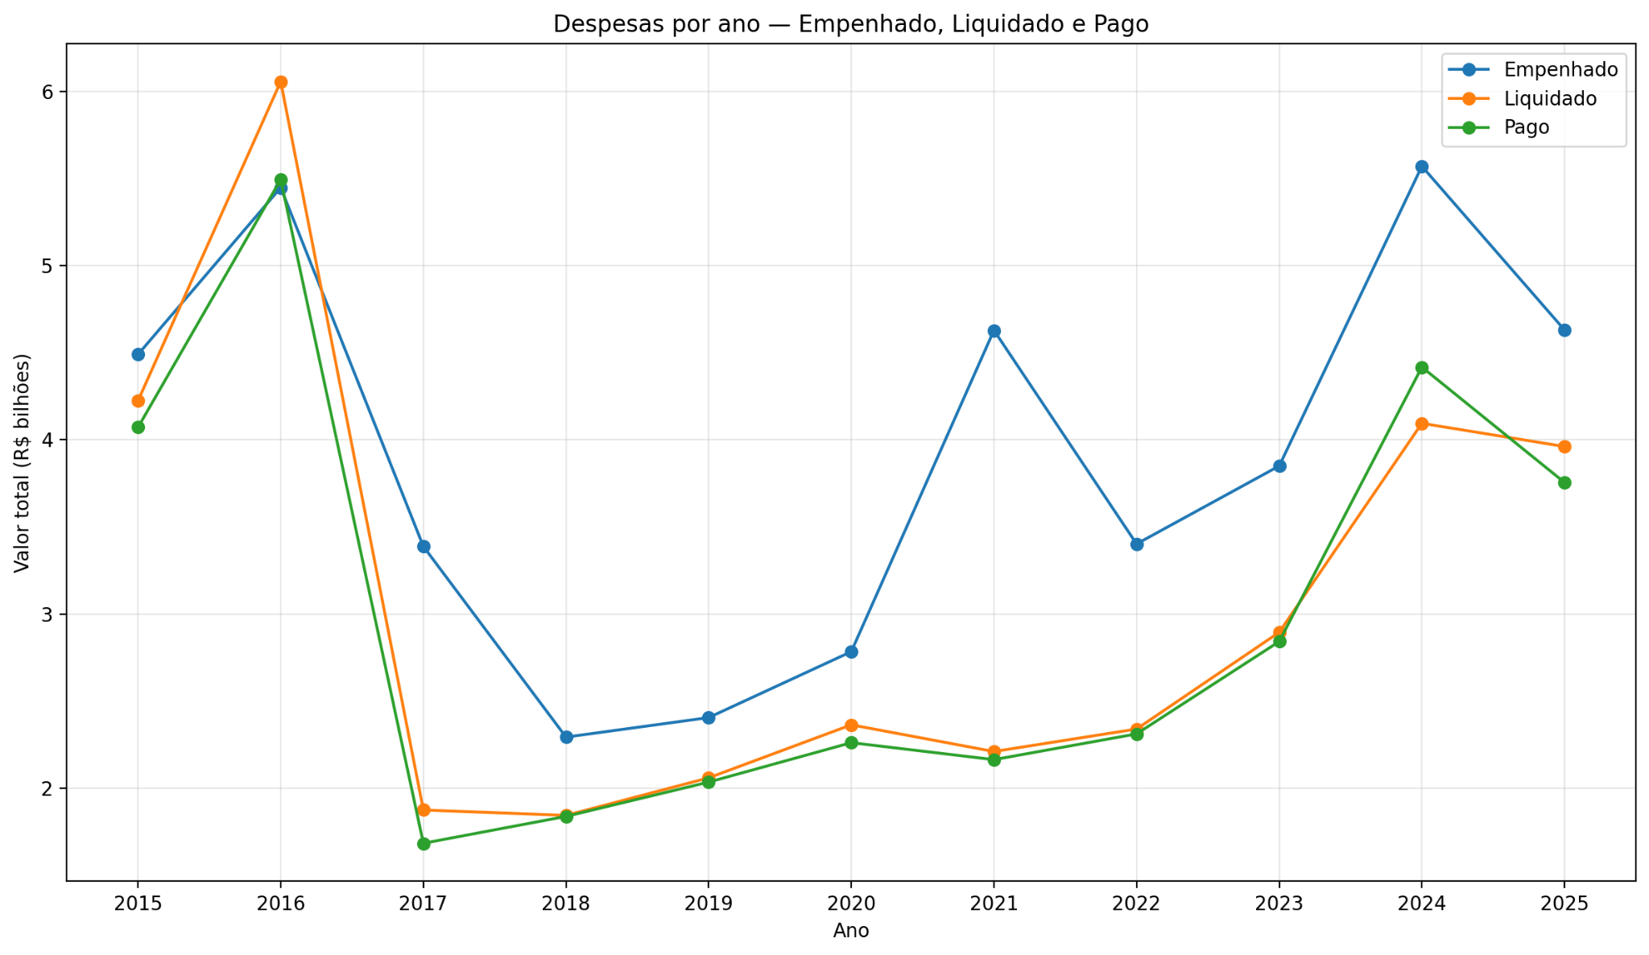
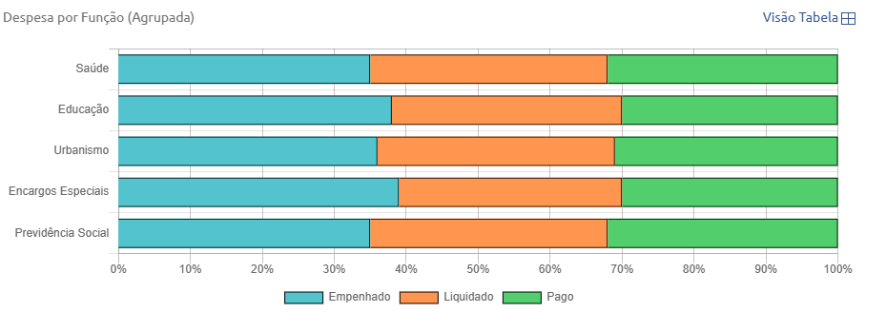
2015
Descrição | Empenhado | Liquidado | Pago

Saúde | R$ 1.102.197.770,90 | R$ 1.094.317.174,69 | R$ 1.073.937.775,85
Educação | R$ 967.835.711,72 | R$ 842.521.736,98 | R$ 812.459.647,18
Urbanismo | R$ 756.207.047,98 | R$ 719.690.332,93 | R$ 690.624.233,42
Encargos Especiais | R$ 292.840.566,30 | R$ 237.191.097,85 | R$ 231.334.996,44
Previdência Social | R$ 282.131.752,79 | R$ 272.766.553,67 | R$ 265.004.622,90
Administração | R$ 227.147.395,29 | R$ 228.747.635,83 | R$ 215.548.102,68
Comércio e Serviços | R$ 186.506.476,43 | R$ 184.494.603,40 | R$ 182.347.272,01
Assistência Social | R$ 145.843.727,04 | R$ 135.412.136,82 | R$ 118.636.030,54
Transporte | R$ 144.199.993,16 | R$ 143.589.941,65 | R$ 137.436.397,83
Comunicações | R$ 64.273.447,94 | R$ 75.968.604,86 | R$ 65.989.533,94
Ciência e Tecnologia | R$ 59.868.531,52 | R$ 43.973.002,43 | R$ 41.345.252,06
Segurança Pública | R$ 50.412.501,58 | R$ 48.929.078,20 | R$ 46.704.682,69
Cultura | R$ 49.116.449,46 | R$ 45.233.875,46 | R$ 43.777.964,25
Desporto e Lazer | R$ 34.289.361,36 | R$ 35.760.277,77 | R$ 34.668.015,05
Habitação | R$ 31.187.593,08 | R$ 18.449.462,05 | R$ 17.645.839,90
Judiciária | R$ 25.665.038,60 | R$ 25.870.477,26 | R$ 25.511.010,44
Indústria | R$ 21.344.789,56 | R$ 20.885.354,01 | R$ 18.433.124,89
Gestão Ambiental | R$ 20.681.796,81 | R$ 21.267.013,72 | R$ 17.933.572,15
Direitos da Cidadania | R$ 18.273.733,51 | R$ 19.869.753,52 | R$ 18.861.074,10
Trabalho | R$ 7.037.870,80 | R$ 6.853.184,54 | R$ 10.462.740,85
Saneamento | R$ 2.449.410,99 | R$ 2.384.198,75 | R$ 2.401.678,37
Agricultura | R$ 0,00 | R$ 23.840,00 | R$ 23.840,00

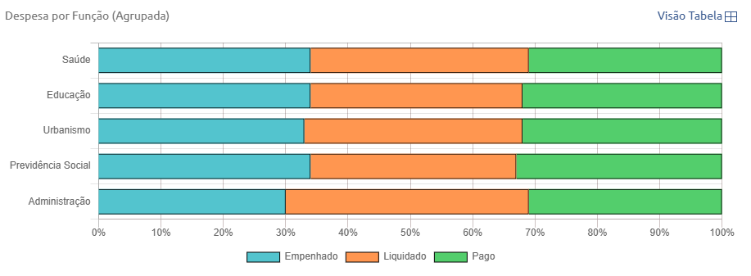
2016
Descrição | Empenhado | Liquidado | Pago

Saúde | R$ 1.382.568.210,29 | R$ 1.512.591.908,58 | R$ 1.321.491.495,14
Educação | R$ 1.204.291.419,24 | R$ 1.279.682.827,13 | R$ 1.194.467.382,00
Urbanismo | R$ 957.599.234,63 | R$ 1.085.294.556,23 | R$ 1.006.042.860,25
Previdência Social | R$ 567.493.979,50 | R$ 576.429.207,66 | R$ 567.554.272,10
Administração | R$ 394.683.290,70 | R$ 535.185.843,40 | R$ 436.117.468,49
Encargos Especiais | R$ 179.653.085,10 | R$ 209.303.192,22 | R$ 184.133.728,32
Transporte | R$ 175.755.757,25 | R$ 192.557.580,65 | R$ 179.418.051,08
Assistência Social | R$ 138.863.727,57 | R$ 152.810.229,43 | R$ 139.686.564,18
Comércio e Serviços | R$ 80.529.305,68 | R$ 85.850.476,64 | R$ 79.848.413,91
Segurança Pública | R$ 79.946.514,90 | R$ 92.599.801,31 | R$ 80.733.004,69
Habitação | R$ 76.875.105,09 | R$ 80.674.013,59 | R$ 73.778.932,00
Indústria | R$ 59.007.569,09 | R$ 83.010.880,89 | R$ 74.778.345,74
Comunicações | R$ 55.224.046,93 | R$ 60.787.206,11 | R$ 56.626.752,81
Judiciária | R$ 43.559.927,18 | R$ 50.094.354,77 | R$ 43.559.927,18
Gestão Ambiental | R$ 24.095.375,17 | R$ 26.754.531,06 | R$ 24.278.882,16
Desporto e Lazer | R$ 16.235.240,56 | R$ 16.627.958,10 | R$ 16.197.680,70
Cultura | R$ 11.581.854,42 | R$ 14.376.591,50 | R$ 13.602.684,81
Trabalho | R$ 90.360,40 | R$ 31.920,00 | R$ 31.920,00
AdministraÃ§Ã£o | -R$ 103,95 | R$ 0,00 | R$ 0,00
Direitos da Cidadania | -R$ 1.071.239,29 | R$ 794.658,88 | R$ 747.529,78
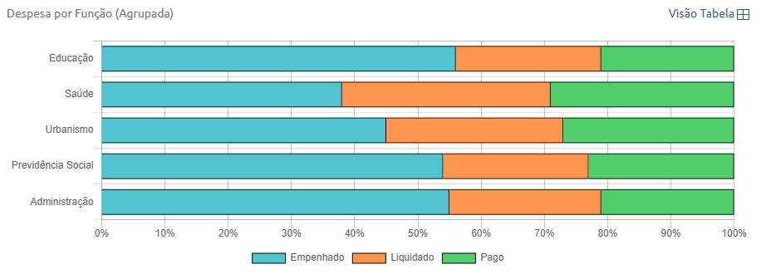
2017
Descrição | Empenhado | Liquidado | Pago

Educação | R$ 833.928.302,07 | R$ 367.701.062,81 | R$ 358.467.933,48
Saúde | R$ 811.217.441,96 | R$ 468.062.435,53 | R$ 394.761.715,40
Previdência Social | R$ 516.161.665,05 | R$ 185.453.618,11 | R$ 184.787.479,10
Urbanismo | R$ 425.673.075,34 | R$ 361.879.112,67 | R$ 334.731.095,51
Administração | R$ 259.714.650,20 | R$ 168.483.722,70 | R$ 124.984.680,84
Transporte | R$ 114.874.148,57 | R$ 60.367.328,79 | R$ 57.335.181,90
Segurança Pública | R$ 77.869.237,64 | R$ 30.587.755,58 | R$ 26.961.569,46
Encargos Especiais | R$ 77.443.208,32 | R$ 77.263.019,80 | R$ 61.910.338,99
Assistência Social | R$ 54.464.418,71 | R$ 38.674.502,25 | R$ 35.862.985,97
Indústria | R$ 51.580.029,36 | R$ 27.915.712,77 | R$ 24.626.963,90
Comércio e Serviços | R$ 45.713.049,63 | R$ 26.938.367,69 | R$ 25.732.609,21
Judiciária | R$ 43.677.000,00 | R$ 17.495.872,71 | R$ 14.148.222,83
Habitação | R$ 36.299.938,95 | R$ 21.454.405,27 | R$ 17.612.118,48
Gestão Ambiental | R$ 18.906.868,11 | R$ 5.056.228,60 | R$ 4.854.365,73
Comunicações | R$ 8.324.327,21 | R$ 10.193.678,29 | R$ 9.734.632,37
Cultura | R$ 6.455.244,38 | R$ 5.076.496,31 | R$ 5.049.688,06
Desporto e Lazer | R$ 4.777.824,68 | R$ 1.686.739,62 | R$ 1.686.739,62
Direitos da Cidadania | R$ 38.903,38 | R$ 55.120,96 | R$ 55.120,96
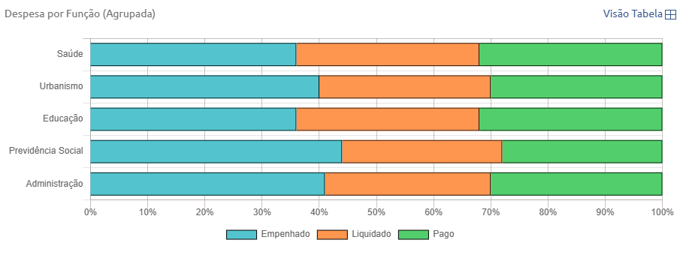
2018
Descrição | Empenhado | Liquidado | Pago

Saúde | R$ 531.385.049,54 | R$ 481.873.152,53 | R$ 477.300.020,54
Urbanismo | R$ 505.474.794,12 | R$ 390.983.983,60 | R$ 389.820.831,70
Educação | R$ 392.553.803,74 | R$ 376.582.428,00 | R$ 376.578.149,17
Previdência Social | R$ 275.039.198,46 | R$ 180.393.472,09 | R$ 180.393.452,61
Administração | R$ 170.868.079,46 | R$ 127.996.812,39 | R$ 128.667.938,17
Transporte | R$ 96.848.281,37 | R$ 11.468.569,16 | R$ 11.459.369,15
Encargos Especiais | R$ 83.510.735,63 | R$ 70.069.621,80 | R$ 73.031.347,14
Comércio e Serviços | R$ 63.413.513,99 | R$ 60.114.936,62 | R$ 59.827.201,49
Assistência Social | R$ 47.167.691,36 | R$ 43.045.381,04 | R$ 39.837.888,24
Segurança Pública | R$ 29.622.174,55 | R$ 28.593.698,87 | R$ 28.562.632,12
Comunicações | R$ 24.117.135,99 | R$ 19.659.816,17 | R$ 19.659.694,45
Habitação | R$ 23.388.650,57 | R$ 8.252.375,68 | R$ 8.246.913,05
Judiciária | R$ 15.786.000,00 | R$ 15.115.011,66 | R$ 15.115.011,66
Indústria | R$ 10.706.526,74 | R$ 9.107.749,67 | R$ 9.040.999,37
Gestão Ambiental | R$ 6.834.181,43 | R$ 7.263.721,01 | R$ 7.173.756,42
Direitos da Cidadania | R$ 5.173.662,48 | R$ 4.116.726,67 | R$ 4.098.688,89
Trabalho | R$ 4.712.051,90 | R$ 3.744.151,92 | R$ 3.744.151,92
Desporto e Lazer | R$ 3.416.238,05 | R$ 2.782.454,02 | R$ 2.782.454,02
Cultura | R$ 2.606.122,51 | R$ 2.100.847,90 | R$ 2.091.465,61

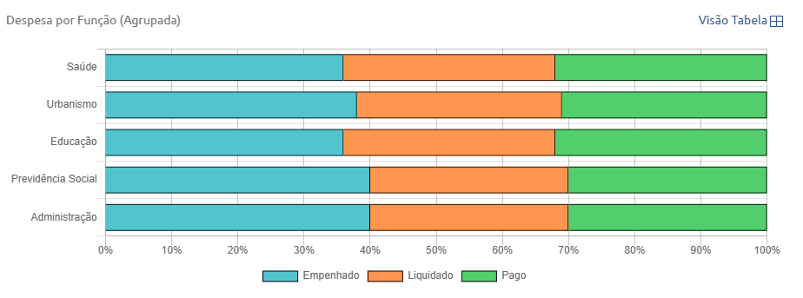
2019
Descrição | Empenhado | Liquidado | Pago

Saúde | R$ 553.128.205,51 | R$ 513.249.277,97 | R$ 505.163.262,50
Urbanismo | R$ 495.166.644,94 | R$ 428.386.457,55 | R$ 420.575.038,59
Educação | R$ 462.901.295,11 | R$ 428.682.735,48 | R$ 428.209.524,26
Previdência Social | R$ 231.108.745,40 | R$ 182.600.369,65 | R$ 182.600.356,60
Administração | R$ 171.820.428,75 | R$ 137.042.162,20 | R$ 134.401.245,60
Comércio e Serviços | R$ 130.977.667,88 | R$ 89.184.452,16 | R$ 89.114.586,65
Encargos Especiais | R$ 105.998.705,36 | R$ 82.211.329,37 | R$ 77.698.150,58
Assistência Social | R$ 62.701.773,86 | R$ 43.975.649,18 | R$ 43.910.722,21
Transporte | R$ 47.640.774,78 | R$ 17.517.723,85 | R$ 17.332.524,01
Comunicações | R$ 41.069.828,74 | R$ 38.444.263,30 | R$ 38.129.308,53
Segurança Pública | R$ 30.679.331,54 | R$ 30.044.449,93 | R$ 30.040.049,52
Judiciária | R$ 17.847.319,30 | R$ 16.942.125,80 | R$ 16.942.125,80
Habitação | R$ 15.817.420,01 | R$ 17.297.089,81 | R$ 17.293.721,81
Gestão Ambiental | R$ 9.463.863,43 | R$ 8.674.877,37 | R$ 8.649.368,40
Indústria | R$ 8.649.802,38 | R$ 7.333.454,45 | R$ 7.331.506,21
Trabalho | R$ 5.652.583,00 | R$ 4.992.630,30 | R$ 4.977.407,20
Direitos da Cidadania | R$ 5.473.097,44 | R$ 4.657.280,14 | R$ 4.598.849,49
Desporto e Lazer | R$ 4.629.482,65 | R$ 3.583.578,51 | R$ 3.519.742,61
Cultura | R$ 3.939.131,60 | R$ 4.008.113,79 | R$ 3.879.038,06

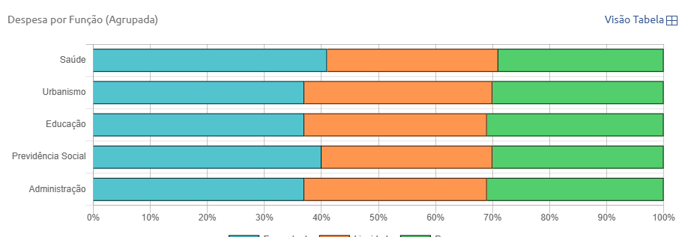
2020
Descrição | Empenhado | Liquidado | Pago

Saúde | R$ 776.801.612,06 | R$ 573.067.734,42 | R$ 555.699.301,29
Urbanismo | R$ 615.217.516,07 | R$ 580.615.494,52 | R$ 533.322.451,94
Educação | R$ 452.922.073,03 | R$ 408.418.020,78 | R$ 402.323.836,24
Previdência Social | R$ 236.266.789,38 | R$ 184.497.147,20 | R$ 184.482.007,63
Administração | R$ 155.749.754,56 | R$ 145.510.071,09 | R$ 140.691.828,26
Comércio e Serviços | R$ 110.211.478,35 | R$ 103.868.988,16 | R$ 100.261.504,91
Encargos Especiais | R$ 105.872.590,43 | R$ 78.490.898,36 | R$ 78.417.274,82
Transporte | R$ 101.243.736,03 | R$ 75.073.815,34 | R$ 61.185.352,96
Assistência Social | R$ 93.789.342,97 | R$ 79.084.691,73 | R$ 73.307.784,05
Segurança Pública | R$ 31.641.276,73 | R$ 30.691.052,61 | R$ 30.646.321,58
Judiciária | R$ 27.242.810,45 | R$ 18.158.613,59 | R$ 18.124.283,25
Comunicações | R$ 21.189.043,44 | R$ 32.981.509,64 | R$ 32.410.283,27
Habitação | R$ 15.487.454,10 | R$ 17.333.236,08 | R$ 15.489.295,04
Gestão Ambiental | R$ 9.137.292,83 | R$ 9.026.883,21 | R$ 9.495.096,14
Direitos da Cidadania | R$ 7.994.749,61 | R$ 5.801.451,94 | R$ 5.342.015,85
Indústria | R$ 6.377.959,25 | R$ 8.150.846,80 | R$ 7.387.251,33
Trabalho | R$ 5.540.097,72 | R$ 4.048.760,01 | R$ 3.933.492,66
Cultura | R$ 5.407.822,85 | R$ 3.425.439,50 | R$ 3.333.173,59
Desporto e Lazer | R$ 5.120.875,60 | R$ 4.946.070,78 | R$ 4.799.738,19

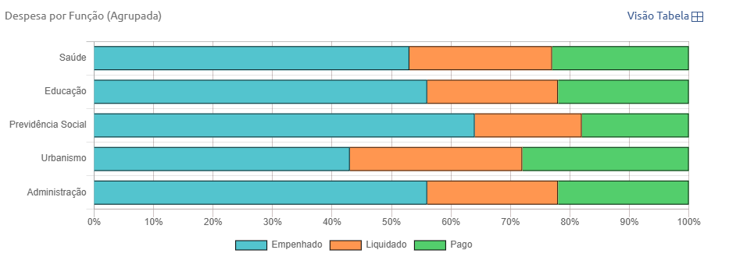
2021
Descrição | Empenhado | Liquidado | Pago

Saúde | R$ 1.457.918.097,02 | R$ 664.498.244,08 | R$ 642.375.722,53
Educação | R$ 976.821.904,17 | R$ 398.489.610,01 | R$ 403.133.090,14
Previdência Social | R$ 600.757.505,35 | R$ 180.371.324,28 | R$ 178.910.886,04
Urbanismo | R$ 562.952.857,00 | R$ 403.262.346,87 | R$ 389.374.879,97
Administração | R$ 328.206.883,82 | R$ 130.879.821,52 | R$ 132.241.563,53
Encargos Especiais | R$ 121.935.881,71 | R$ 109.927.099,87 | R$ 105.682.106,91
Assistência Social | R$ 117.271.283,89 | R$ 87.555.962,11 | R$ 83.087.085,21
Transporte | R$ 114.994.994,64 | R$ 76.029.565,37 | R$ 72.176.069,15
Segurança Pública | R$ 87.800.083,55 | R$ 28.740.962,96 | R$ 28.405.875,87
Comércio e Serviços | R$ 86.752.280,68 | R$ 35.725.694,59 | R$ 36.569.363,95
Judiciária | R$ 60.103.152,81 | R$ 18.317.595,42 | R$ 18.302.397,43
Comunicações | R$ 34.779.118,57 | R$ 27.688.384,15 | R$ 27.157.046,66
Habitação | R$ 22.088.840,22 | R$ 17.886.856,48 | R$ 16.483.289,96
Gestão Ambiental | R$ 12.028.217,14 | R$ 7.453.107,85 | R$ 7.333.559,09
Direitos da Cidadania | R$ 10.635.561,72 | R$ 5.527.416,57 | R$ 5.169.029,92
Indústria | R$ 9.870.161,56 | R$ 4.311.111,92 | R$ 4.179.043,36
Cultura | R$ 7.673.188,93 | R$ 4.521.070,42 | R$ 4.426.229,45
Trabalho | R$ 7.368.963,96 | R$ 3.349.386,02 | R$ 3.008.234,45
Desporto e Lazer | R$ 3.828.481,58 | R$ 4.547.259,77 | R$ 4.529.185,36
Ciência e Tecnologia | R$ 3.668.633,50 | R$ 779.452,87 | R$ 683.365,45

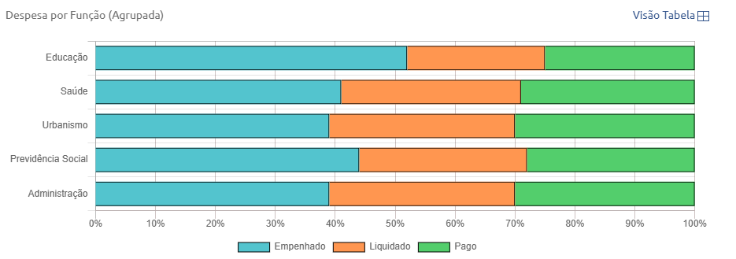
2022
Descrição | Empenhado | Liquidado | Pago

Educação | R$ 987.909.126,33 | R$ 460.742.174,18 | R$ 491.188.277,02
Saúde | R$ 827.244.013,22 | R$ 642.537.783,00 | R$ 622.354.247,94
Urbanismo | R$ 610.008.154,43 | R$ 505.151.617,88 | R$ 485.725.905,21
Previdência Social | R$ 276.531.803,54 | R$ 178.237.069,21 | R$ 177.907.670,10
Administração | R$ 177.556.746,77 | R$ 142.665.550,69 | R$ 139.262.679,92
Assistência Social | R$ 100.019.116,12 | R$ 88.073.020,93 | R$ 83.402.699,71
Encargos Especiais | R$ 81.260.855,60 | R$ 71.259.646,33 | R$ 71.194.124,75
Comércio e Serviços | R$ 59.698.281,74 | R$ 45.549.481,33 | R$ 44.013.452,35
Comunicações | R$ 49.726.624,19 | R$ 38.354.743,75 | R$ 37.432.835,16
Transporte | R$ 46.953.532,85 | R$ 31.039.114,01 | R$ 28.852.753,55
Segurança Pública | R$ 34.807.824,19 | R$ 30.083.081,03 | R$ 30.010.014,70
Judiciária | R$ 26.462.827,40 | R$ 20.729.772,51 | R$ 20.480.458,95
Ciência e Tecnologia | R$ 24.229.310,48 | R$ 13.744.647,61 | R$ 12.903.057,35
Habitação | R$ 22.936.509,54 | R$ 20.859.397,74 | R$ 19.156.138,04
Saneamento | R$ 17.879.295,59 | R$ 5.839.143,09 | R$ 5.616.069,88
Trabalho | R$ 13.571.915,12 | R$ 11.583.977,11 | R$ 11.017.298,91
Cultura | R$ 12.626.582,80 | R$ 7.972.928,87 | R$ 7.261.943,84
Gestão Ambiental | R$ 11.114.809,44 | R$ 8.686.514,37 | R$ 7.959.214,41
Direitos da Cidadania | R$ 10.993.483,00 | R$ 6.705.626,45 | R$ 6.469.688,28
Indústria | R$ 6.459.767,00 | R$ 5.963.397,71 | R$ 5.576.156,49
Desporto e Lazer | R$ 3.401.486,52 | R$ 3.214.266,41 | R$ 3.214.266,41

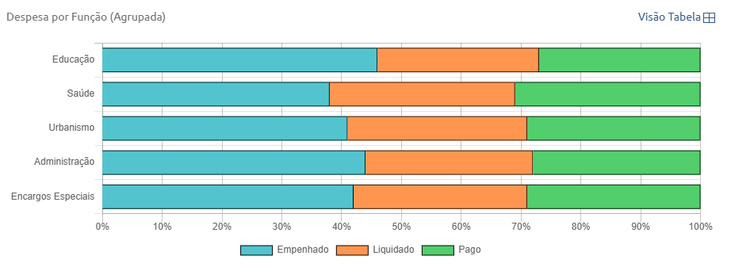
2023
Descrição | Empenhado | Liquidado | Pago

Educação | R$ 908.384.053,64 | R$ 553.722.090,06 | R$ 553.125.547,27
Saúde | R$ 884.991.104,73 | R$ 757.107.295,56 | R$ 745.626.036,53
Urbanismo | R$ 800.300.206,26 | R$ 595.740.595,29 | R$ 579.869.228,96
Administração | R$ 235.737.539,41 | R$ 154.667.998,92 | R$ 152.114.619,04
Encargos Especiais | R$ 190.525.781,92 | R$ 138.658.711,60 | R$ 135.965.291,45
Comércio e Serviços | R$ 188.868.995,37 | R$ 144.784.827,63 | R$ 144.015.259,24
Previdência Social | R$ 187.956.540,18 | R$ 186.736.241,95 | R$ 186.615.381,81
Assistência Social | R$ 109.291.603,02 | R$ 96.605.388,54 | R$ 90.024.849,20
Ciência e Tecnologia | R$ 49.514.197,89 | R$ 30.087.262,14 | R$ 29.645.710,26
Habitação | R$ 49.346.696,98 | R$ 28.615.922,53 | R$ 26.376.807,00
Comunicações | R$ 45.530.924,56 | R$ 44.515.977,14 | R$ 43.162.891,42
Transporte | R$ 43.236.554,32 | R$ 35.695.977,41 | R$ 34.041.259,57
Segurança Pública | R$ 40.793.267,09 | R$ 39.401.929,56 | R$ 39.305.152,91
Judiciária | R$ 29.374.877,52 | R$ 24.098.383,46 | R$ 24.074.253,02
Gestão Ambiental | R$ 16.827.432,17 | R$ 16.439.013,80 | R$ 13.559.839,27
Direitos da Cidadania | R$ 15.573.745,18 | R$ 14.542.740,40 | R$ 13.612.263,49
Cultura | R$ 15.471.281,51 | R$ 10.170.361,22 | R$ 9.688.818,19
Trabalho | R$ 10.921.067,96 | R$ 4.154.433,25 | R$ 4.289.212,05
Saneamento | R$ 10.871.534,02 | R$ 6.067.497,12 | R$ 4.675.419,33
Desporto e Lazer | R$ 8.810.490,76 | R$ 5.662.276,80 | R$ 4.780.030,78
Indústria | R$ 6.681.596,50 | R$ 6.833.294,52 | R$ 6.838.820,73

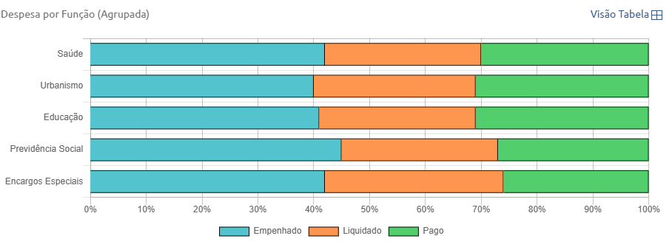
2024
Descrição | Empenhado | Liquidado | Pago

Saúde | R$ 1.376.756.073,60 | R$ 936.884.857,52 | R$ 1.017.801.361,01
Urbanismo | R$ 1.295.858.671,04 | R$ 968.790.231,01 | R$ 1.028.278.035,15
Educação | R$ 1.126.112.804,95 | R$ 799.071.737,31 | R$ 904.290.123,78
Previdência Social | R$ 329.339.195,72 | R$ 208.404.488,49 | R$ 202.696.053,20
Encargos Especiais | R$ 273.358.634,26 | R$ 213.088.672,83 | R$ 172.986.476,80
Administração | R$ 226.439.232,15 | R$ 170.209.721,58 | R$ 191.087.410,14
Comércio e Serviços | R$ 224.024.275,73 | R$ 224.833.641,67 | R$ 241.382.678,44
Assistência Social | R$ 134.130.716,63 | R$ 103.093.554,82 | R$ 111.596.633,87
Transporte | R$ 126.471.539,52 | R$ 118.629.663,84 | R$ 139.147.006,39
Ciência e Tecnologia | R$ 77.034.094,04 | R$ 53.069.221,16 | R$ 62.044.992,85
Segurança Pública | R$ 60.866.841,61 | R$ 46.745.137,98 | R$ 48.158.742,16
Comunicações | R$ 60.447.642,86 | R$ 68.284.321,85 | R$ 75.264.517,48
Desporto e Lazer | R$ 53.624.205,67 | R$ 26.440.833,81 | R$ 29.747.385,21
Habitação | R$ 49.358.062,16 | R$ 40.645.040,67 | R$ 52.914.695,31
Judiciária | R$ 34.481.339,64 | R$ 24.050.242,12 | R$ 24.845.390,71
Gestão Ambiental | R$ 24.248.780,01 | R$ 19.449.473,61 | R$ 19.002.908,25
Cultura | R$ 24.112.809,40 | R$ 28.462.505,24 | R$ 42.228.974,28
Direitos da Cidadania | R$ 21.380.141,40 | R$ 15.818.168,94 | R$ 17.519.175,97
Trabalho | R$ 21.090.280,01 | R$ 7.634.495,64 | R$ 10.622.221,40
Saneamento | R$ 18.422.170,88 | R$ 9.508.170,81 | R$ 14.130.343,94
Indústria | R$ 11.696.507,60 | R$ 10.553.555,47 | R$ 10.742.354,12

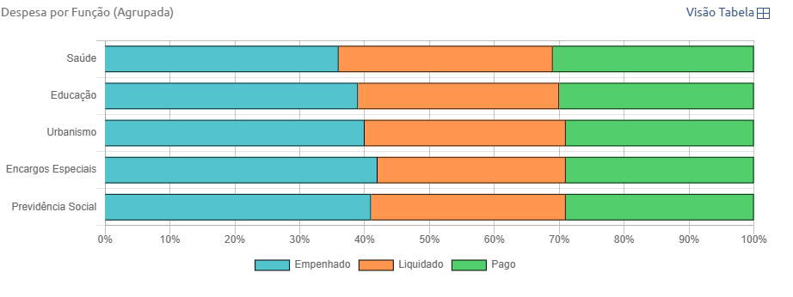
2025
Descrição | Empenhado | Liquidado | Pago

Saúde | R$ 1.074.439.143,54 | R$ 1.024.950.419,73 | R$ 960.646.974,87
Educação | R$ 963.868.615,53 | R$ 808.834.184,14 | R$ 776.829.264,86
Encargos Especiais | R$ 309.098.939,58 | R$ 227.205.214,59 | R$ 225.870.424,11
Previdência Social | R$ 305.685.342,09 | R$ 237.768.125,97 | R$ 230.549.237,42
Administração | R$ 214.771.092,76 | R$ 203.950.546,61 | R$ 192.282.065,45
Comércio e Serviços | R$ 175.034.023,23 | R$ 139.257.446,15 | R$ 133.326.211,87
Assistência Social | R$ 131.867.173,80 | R$ 130.959.435,51 | R$ 111.329.255,08
Comunicações | R$ 73.140.054,76 | R$ 60.252.144,36 | R$ 58.461.275,77
Transporte | R$ 70.318.883,19 | R$ 61.301.571,57 | R$ 59.749.526,63
Habitação | R$ 60.115.642,74 | R$ 30.084.141,60 | R$ 29.831.236,89
Ciência e Tecnologia | R$ 59.018.053,44 | R$ 40.967.755,01 | R$ 39.368.196,66
Segurança Pública | R$ 53.930.419,32 | R$ 52.560.172,83 | R$ 50.300.919,30
Cultura | R$ 42.094.900,53 | R$ 29.676.826,86 | R$ 27.922.651,92
Desporto e Lazer | R$ 40.283.445,27 | R$ 33.878.150,78 | R$ 33.536.833,62
Judiciária | R$ 29.707.780,46 | R$ 24.342.231,96 | R$ 23.826.947,56
Direitos da Cidadania | R$ 16.663.437,42 | R$ 18.811.491,78 | R$ 16.825.406,23
Gestão Ambiental | R$ 16.088.762,42 | R$ 17.433.013,85 | R$ 15.471.961,19
Trabalho | R$ 12.971.576,40 | R$ 9.965.401,04 | R$ 9.735.627,52
Indústria | R$ 10.983.688,39 | R$ 10.424.282,89 | R$ 9.117.781,27
Saneamento | R$ 6.974.404,17 | R$ 6.698.168,89 | R$ 6.646.383,89
Agricultura | R$ 0,00 | R$ 112.890,00 | R$ 123.890,00

RECEITAS E DESPESAS FEIRA DE SA
Receita Total Realizada, Despesa Total Empenhada, Despesa Total Liquidada e Despesa Total Paga
Ano | Receita Total Realizada | Despesa Total Empenhada | Despesa Total Liquidada | Despesa Total Paga
2015 | R$ 957,230,950.25 | R$ 964,000,023.75 | R$ 896,506,792.39 | ND
2016 | R$ 1,027,458,989.12 | R$ 970,309,180.82 | R$ 954,288,570.95 | ND
2017 | R$ 1,097,087,097.48 | R$ 1,099,446,829.00 | R$ 1,069,333,232.32 | ND
2018 | R$ 252,301,746.37 | R$ 28.56 | R$ 160,817,175.76 | R$ 160,497,809.04
2019 | R$ 1,317,650,406.72 | R$ 1,292,552,216.81 | R$ 1,242,244,766.17 | R$ 1,220,190,473.72
2020 | R$ 1,460,426,013.14 | R$ 1,434,048,070.60 | R$ 1,403,157,893.79 | R$ 1,381,023,080.97
2021 | R$ 1,525,832,782.80 | R$ 1,656,644,725.22 | R$ 1,536,867,204.93 | R$ 1,457,402,098.75
2022 | R$ 1,746,433,781.69 | R$ 1,629,866,176.54 | R$ 1,598,662,515.84 | R$ 1,546,548,459.19
2023 | R$ 1,916,967,550.86 | R$ 2,005,388,120.41 | R$ 1,888,207,476.72 | R$ 1,854,495,345.98
2024 | R$ 2,190,247,191.46 | R$ 2,247,180,656.97 | R$ 2,240,999,743.01 | R$ 2,207,472,990.70
2025 | R$ 2,428,097,162.38 | R$ 2,380,739,983.85 | R$ 2,321,208,759.67 | R$ 2,236,485,084.60

** 2018 - DADOS ESTIMADOS, DIVULGAÇÃO PREJUDICADA EM 2018

Receitas Correntes, Receitas de Capital e Receitas Intraorçamentárias
Ano | Receitas Correntes | Receitas de Capital | Receitas Intraorçamentárias
2015 | R$ 884,573,406.58 | R$ 31,519,327.54 | R$ 41,138,216.13
2016 | R$ 941,659,763.32 | R$ 29,026,947.08 | R$ 56,772,278.72
2017 | R$ 993,367,195.59 | R$ 25,656,470.13 | R$ 78,063,431.76
2018 | R$ 1,354,317,449.75 | R$ 17,550,573.83 | R$ 80,632,095.26
2019 | R$ 1,156,491,171.54 | R$ 55,944,778.86 | R$ 105,214,456.32
2020 | R$ 1,278,501,946.52 | R$ 70,138,730.54 | R$ 111,785,336.08
2021 | R$ 1,349,338,735.83 | R$ 30,825,240.46 | R$ 145,668,806.51
2022 | R$ 1,580,751,114.45 | R$ 6,904,233.29 | R$ 158,778,433.95
2023 | R$ 1,769,621,699.00 | R$ 11,509,560.46 | R$ 135,836,291.40
2024 | R$ 2,022,917,174.47 | R$ 3,527,839.90 | R$ 163,802,177.09
2025 | R$ 2,218,035,368.53 | R$ 20,656,980.60 | R$ 189,404,813.25

